Ekran Görselleri
EKRAN GÖRSELLERİ VE TOPLANTI AÇIKLAMALARI

Görsel kodları “Geri Bildirimler” sayfasındaki maddelerle eşleşir. Ekranlar toplantı sırasında değerlendirilen görünümlerdir.

G01 | Alt parça seçimi ve taşıma talebi

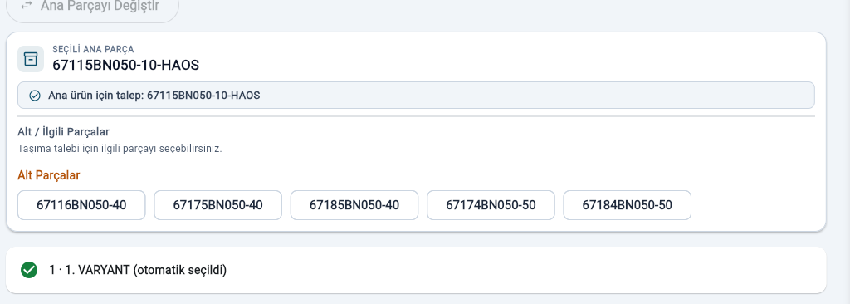

Toplantı açıklamaları · Kaynak: A12, A13, A14
1. Alt parça butonuna tıklandığında doğrudan taşıma talebi oluşturulacak.
2. Aynı parça yeniden istendiğinde önceki görevler ve alan doluluğu kontrol edilecek; alan doluysa önce alanın boşaltılması, ardından taşıma görevi oluşturulacak.
3. Bu işlem akışı yeniden düzenlenecek.

G02 | Mamul kasaları ve sabit alanlar

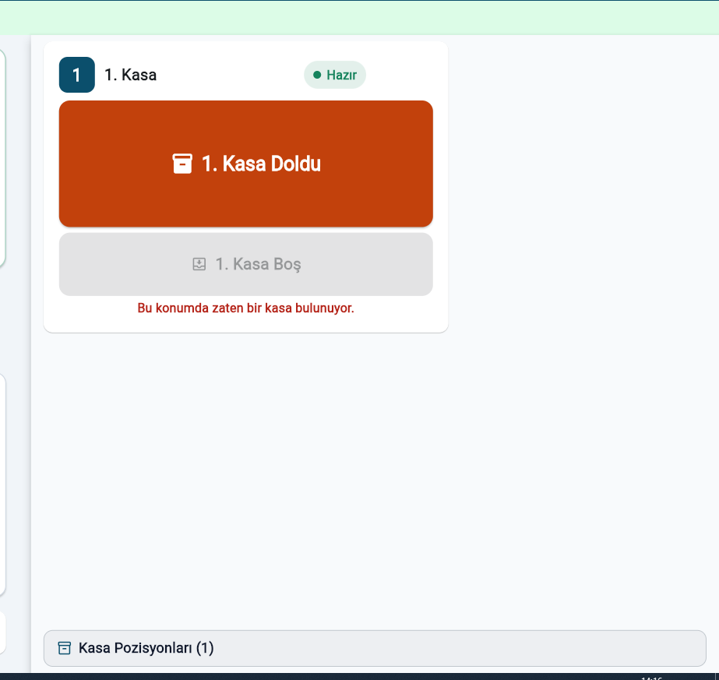

Toplantı açıklamaları · Kaynak: A30, A31, A32
1. Bu ekran yalnızca mamul kasaları için kullanılacak.
2. Sabit alandan alma ve sabit alana bırakma görevleri ek teyit olmadan oluşturulacak.
3. Operatör mamul kasası dolduğunda Kasam Doldu, alan boşaldığında Alan Boş işlemini kullanacak.

G03 | Kullanıcı rolleri ve terminal ilişkisi

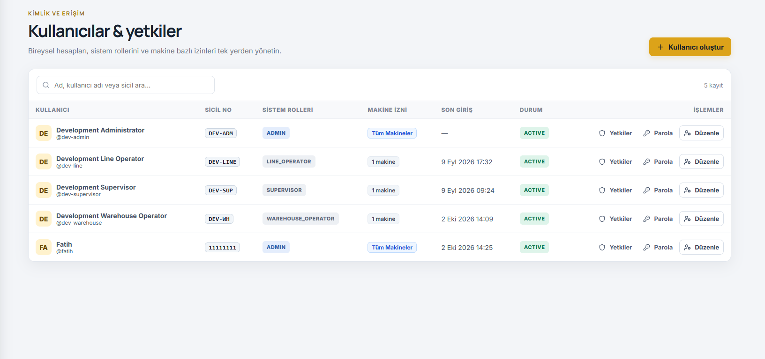

Toplantı açıklamaları · Kaynak: A60, A61
1. Makine operatörü ve depo operatörü yetkileri ayrılacak; yarı mamul ve bitmiş ürün depo görevleri farklılaştırılacak.
2. Makine erişimleri sahadaki bilgisayar–makine eşleştirmesine göre belirlenecek.

G04 | Operatörde aktif taşıma yerleşimi

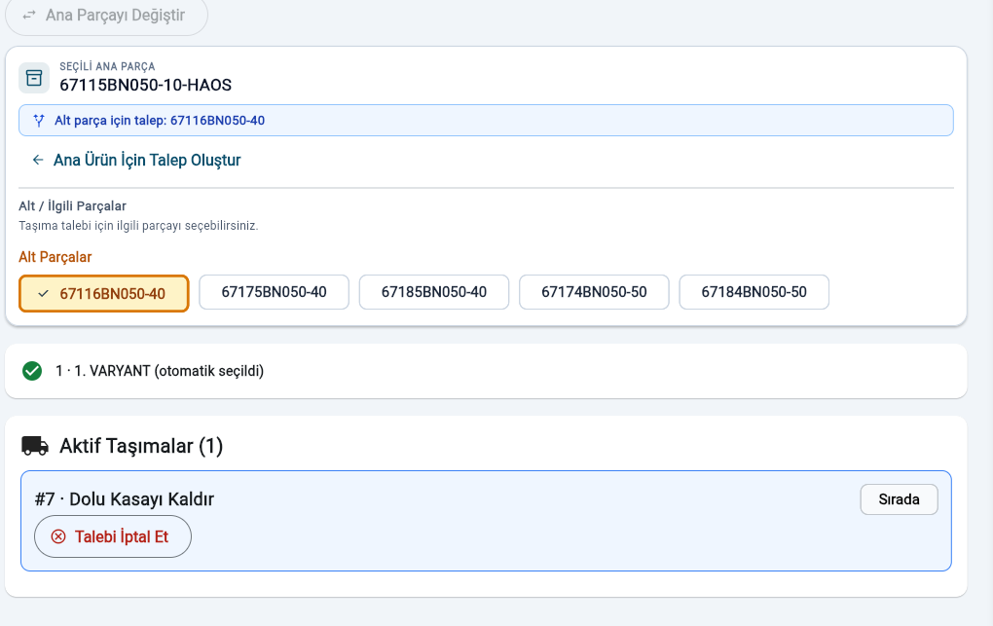

Toplantı açıklamaları · Kaynak: A81, A82, A83, A84
1. Aktif taşıma alanı kasa talebi ekranının altına taşınacak.
2. Seçilen alt parçalara ait talepler ve durumları operatör ekranında görünecek.
3. Görev bilgileri ilgili makine ekranında da bulunacak; her terminal yalnızca kendi makinesinin görevlerini gösterecek.
4. Durumlar düzenli güncellenecek ve ilerleme çubuğuyla sunulacak.

G05 | Aktif taşıma bilgi şeridi

Toplantı açıklamaları · Kaynak: A81, A82, A83, A84
1. Aktif taşıma bilgi şeridi için G04 kapsamındaki geri bildirimler geçerlidir.

G06 | Üretimi Bitir ve görev öncelikleri

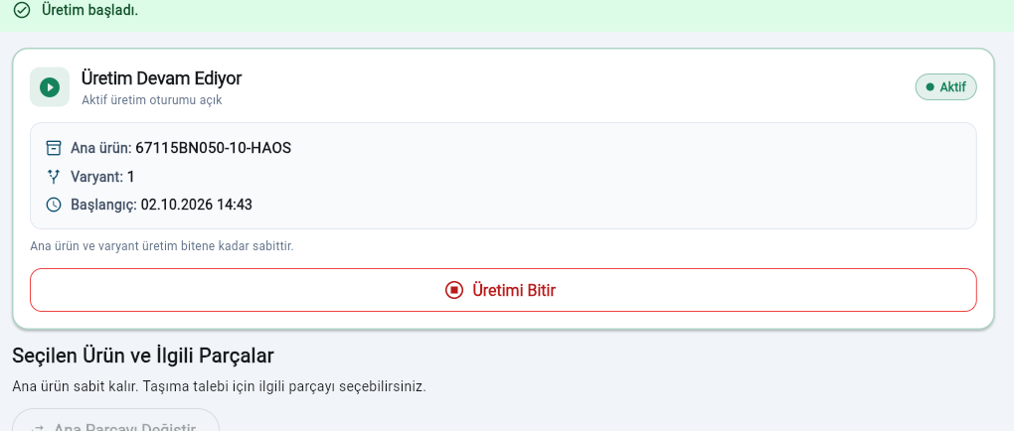

Toplantı açıklamaları · Kaynak: A100
1. Üretimi Bitir işleminin oluşturacağı taşıma görevleri için öncelik tablosu belirlenecek.

G07 | Bitmiş ürün deposu ve 19 alan

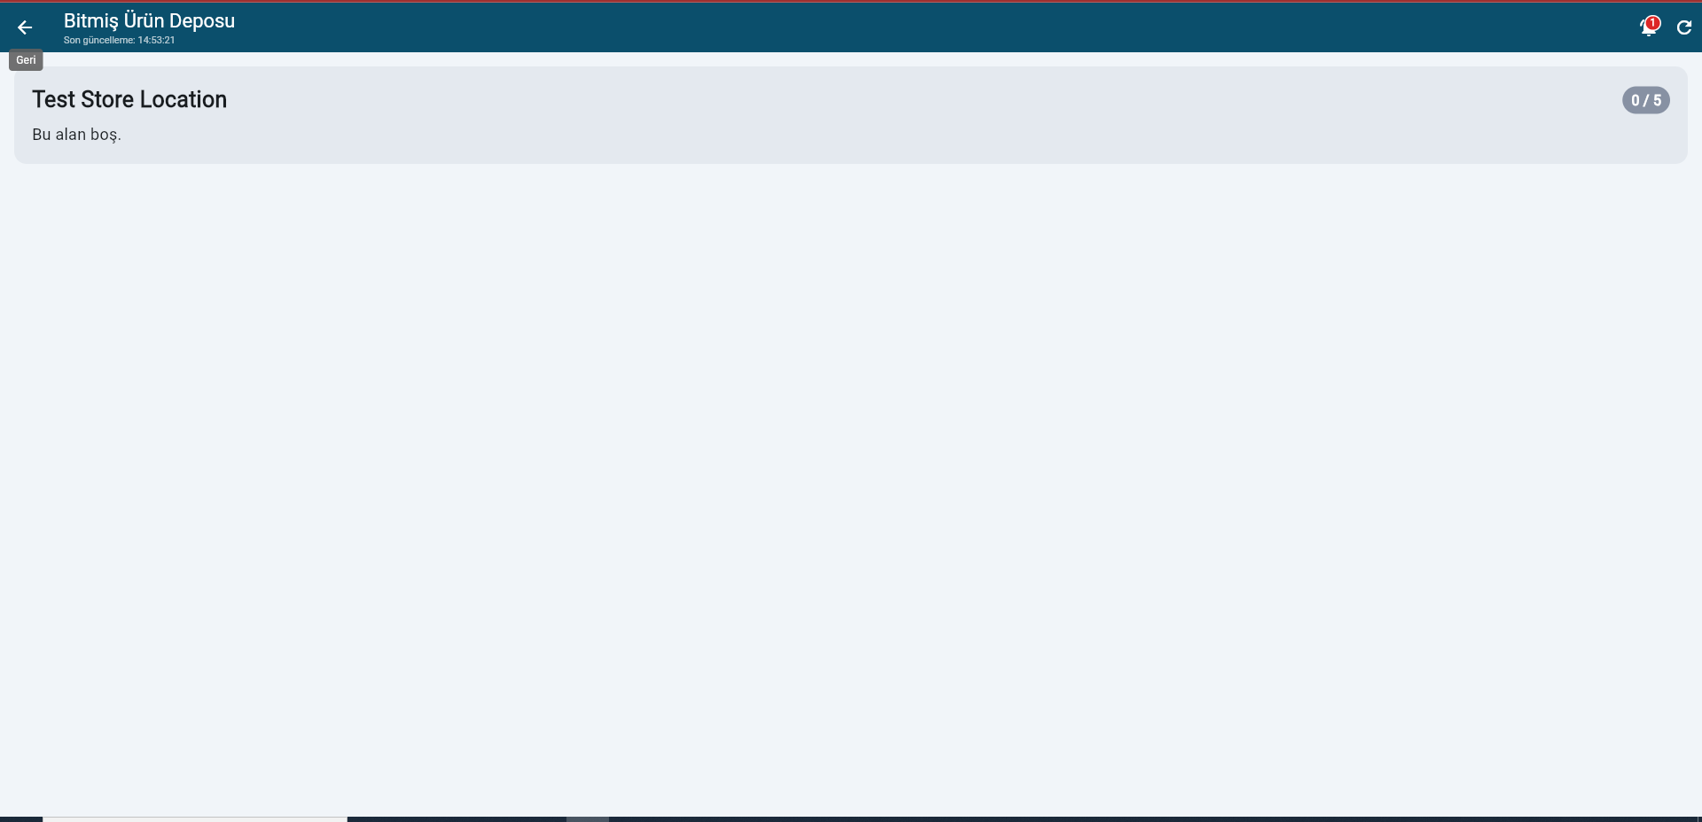

Toplantı açıklamaları · Kaynak: A123, A124
1. Bitmiş ürün bırakma alanları ve ilgili boş kasanın bulunurluğu gösterilecek; dolu/boş işlemleri sunulacak.
2. Bitmiş ürün deposunda 19 kasa alanı bulunacak; alan adlarını TKG lojistik ekibi paylaşacak.

G08 | Talep edilen parça ve barkod

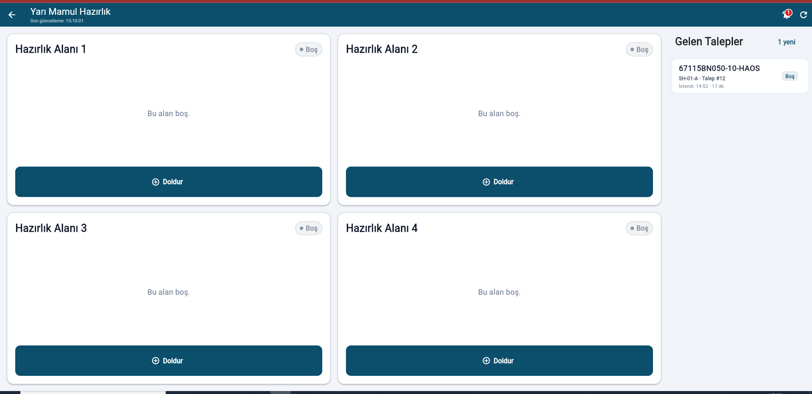

Toplantı açıklamaları · Kaynak: A146, A147
1. Talepte, istenen ürün veya alt parçanın adı gösterilecek.
2. Barkod okutularak talep–parça eşleştirmesi yapılması değerlendirilecek; okunan parça numarası ekranda gösterilecek.

G09 | Depo rollerinin ayrılması ve bildirim

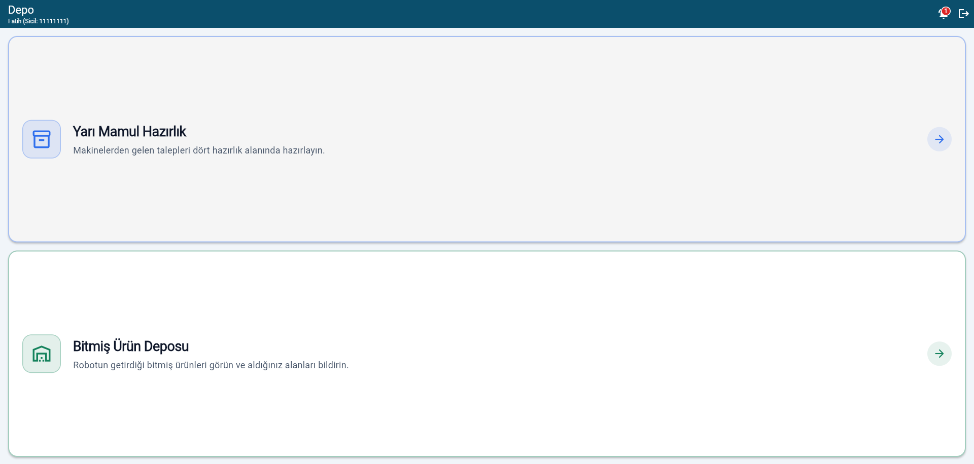

Toplantı açıklamaları · Kaynak: A169, A171, A172
1. Yarı mamul ve bitmiş ürün depo operatörü ekranları sicil/role göre ayrılacak.
2. Bitmiş ürün deposuna kasa bırakıldığında ilgili tablete bildirim gönderilecek.
3. Dolu paletleri alan ve boş paletleri bırakan kişi aynı depo operatörü olacak.

G10 | Ortak görev listesi ve iptal yetkisi

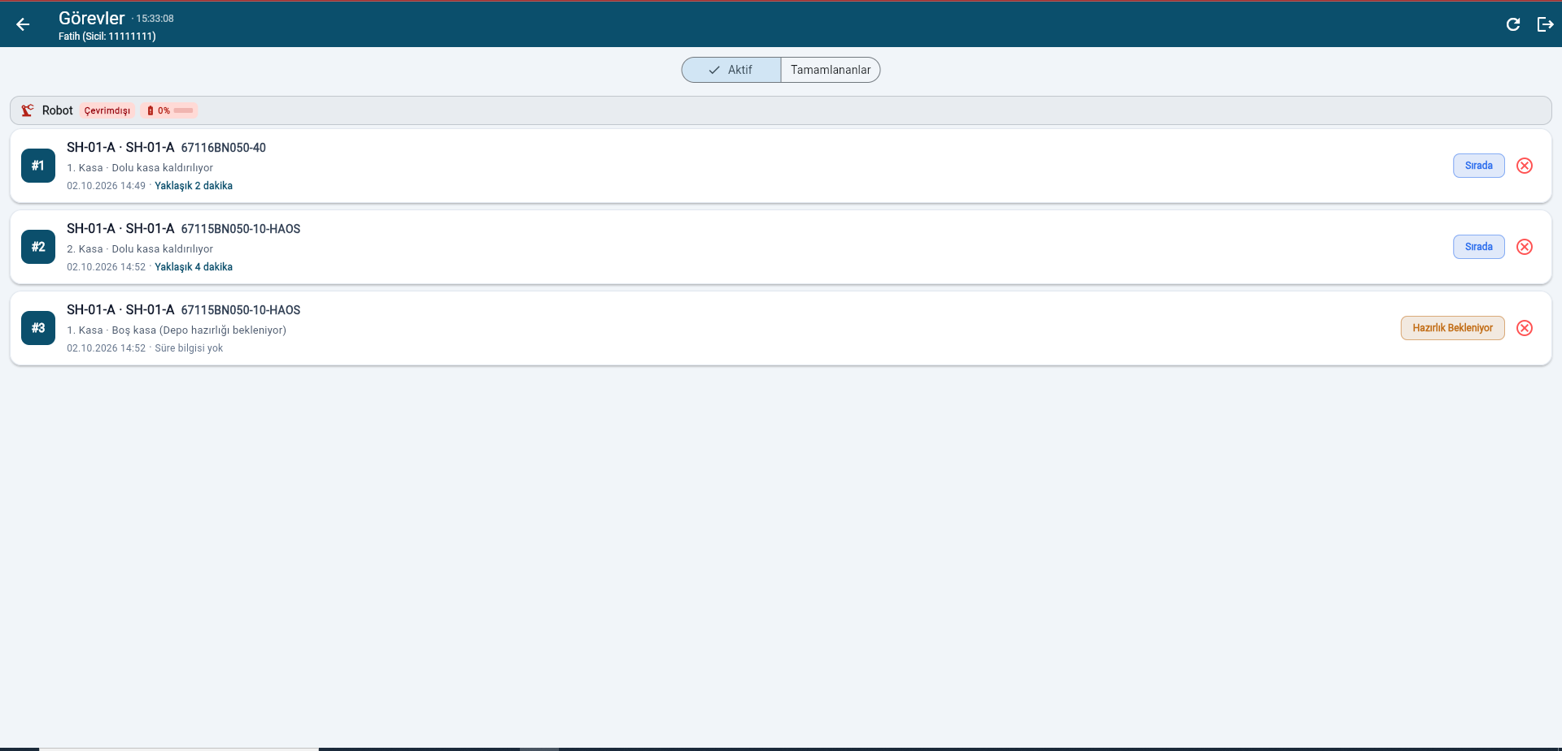

Toplantı açıklamaları · Kaynak: A194
1. Genel görev listesindeki işleri bütün operatörler görebilecek.
2. Görev iptali genel listeden değil, ilgili makine ekranından yapılacak.

G11 | İşlem kayıtları, süreler ve oturum

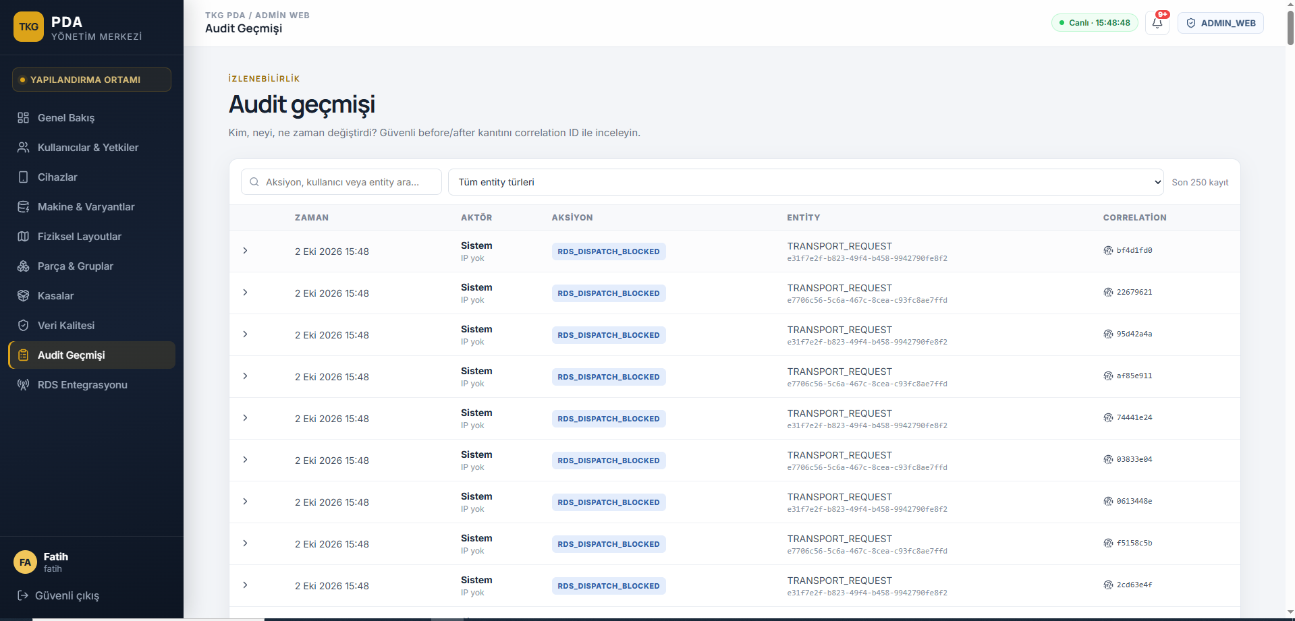

Toplantı açıklamaları · Kaynak: A222, A223, A224, A225
1. Talep zamanı, makine, talep eden sicil, yanıtlayan operatör, hazırlanan malzeme/alan ve tamamlanma/iptal bilgileri kaydedilecek.
2. Talep, operatör onayı ve robot tamamlama süreleri ayrı tutulacak.
3. Görev, robot ve taşıma hataları loglanacak.
4. Bir operatör aynı anda iki farklı saha bilgisayarında oturum açamayacak.

G12 | Kaldırılması istenen Admin menüleri

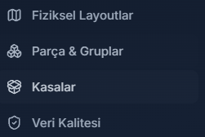

Toplantı açıklamaları · Kaynak: A241
1. Admin menüsündeki Fiziksel Layoutlar, Parça & Gruplar, Kasalar ve Veri Kalitesi ekranları kaldırılacak.

G13 | RDS ekranının M4 ile değiştirilmesi

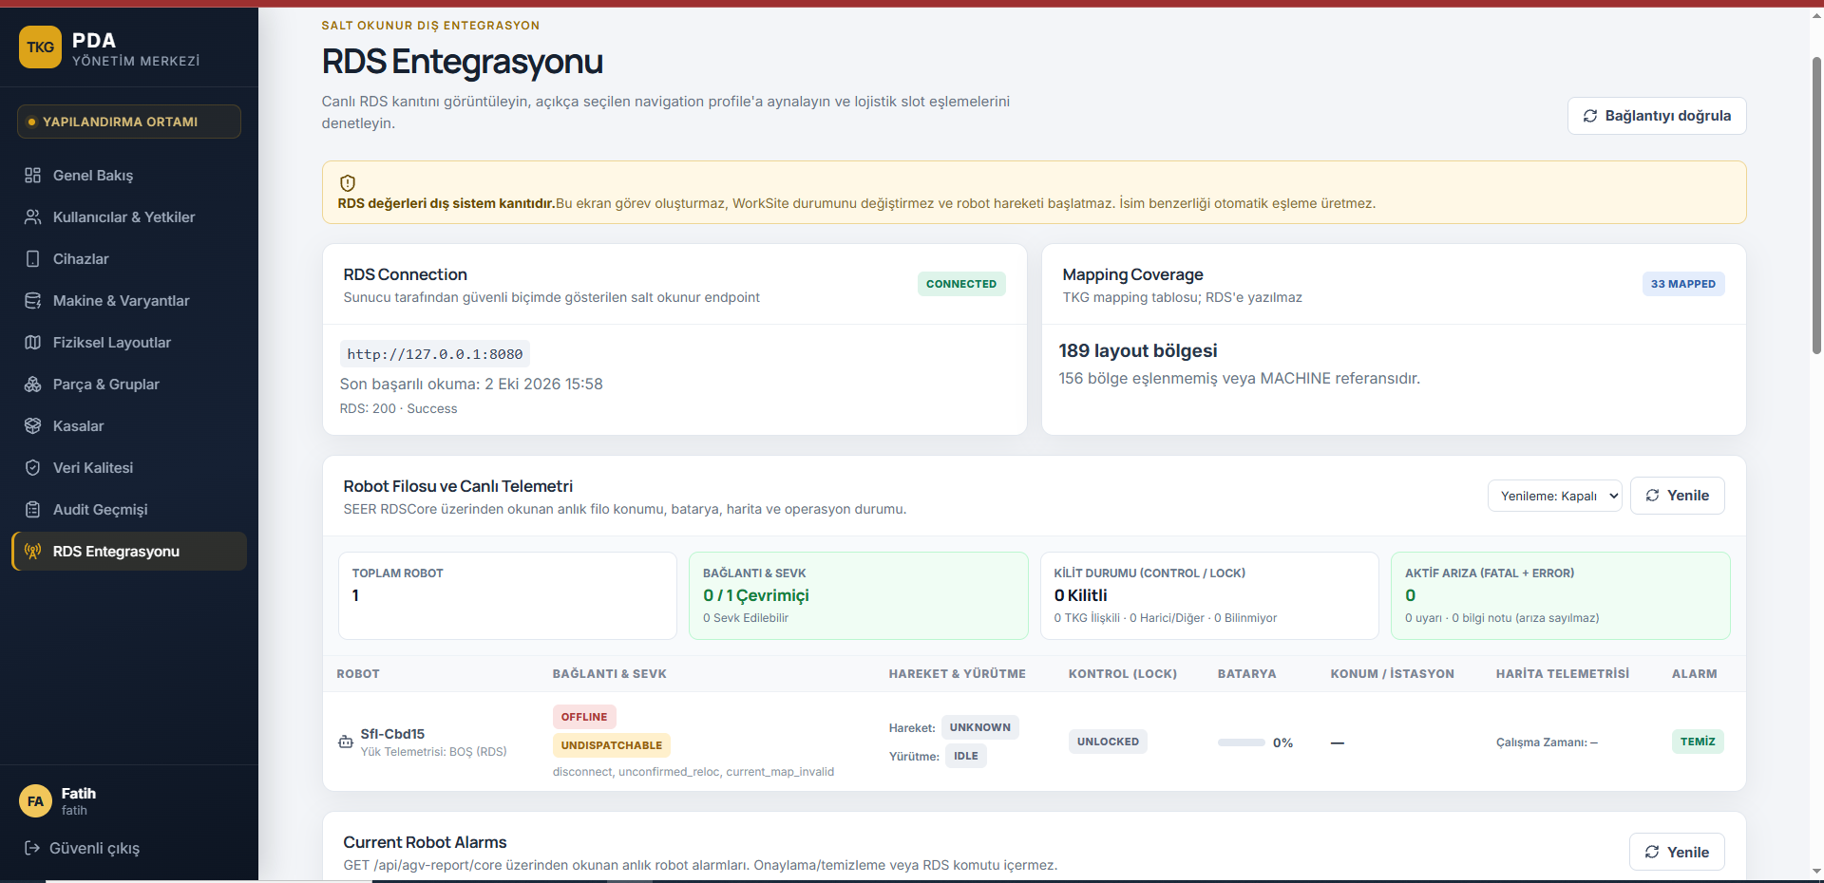

Toplantı açıklamaları · Kaynak: A263, A270
1. Mevcut RDS ekranı M4 entegrasyonuyla değiştirilecek; aktif görevler, iptal ve robot durumları burada yönetilecek.
2. Park ve şarj alanına yönlendirme görevlerinin M4 üzerinden yapılabilmesi değerlendirilecek.

